表格填写指南
1，只能在输入表内填写相关内容，填写后会自动进入到后面的履历书，经费支付书，经费支付人家庭成员表格中。

2，打印前请检查输入的所有信息是否全部显示在表格中，内容长，没全部显示出来的情况，请修正后打印。

 | * 填写此表格前，请认真阅读理会上述2项注意事项 *

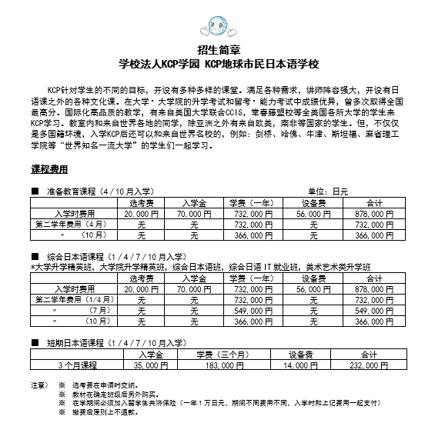

输入表
注意：
请填写空格（橙色的是选择项目）。
打印三种资料后，在签名的地方都要请该当者亲自签名。
学生本人信息
 | 姓名：
 | 姓名拼音：
 | 国籍：
 | 出生年月： |  |  | 年 | 月 | 日
 | 性别：
 | 出生地：
 | 现住址：
 | 户籍住址：
 | 职 业： | 学生
 | 家庭电话：
 | 手机号码：
 | 邮 箱：
 | 护照号码：
 | 护照有効期间： |  |  | 年 | 月 | 日

 | 日本出入国经历：
 |  | 入国年月日 |  |  |  |  | 在 留 资 格 |  |  | 在 留 目 的 |  |  |  |  | 出国年月日
 | 1 |  |  | 年 | 月 | 日 |  |  |  |  |  |  |  |  |  |  |  | 年 | 月 | 日
 | 2 |  |  | 年 | 月 | 日 |  |  |  |  |  |  |  |  |  |  |  | 年 | 月 | 日
 | 3 |  |  | 年 | 月 | 日 |  |  |  |  |  |  |  |  |  |  |  | 年 | 月 | 日

 | 学历: | 学校名称 |  |  | 学校详细地址 |  |  |  |  |  | 入学年月 |  |  |  |  |  | 毕业年月
 | 小学 |  |  |  |  |  |  |  |  |  |  |  |  | 年 |  | 月 |  |  | 年 | 月
 | 中学 |  |  |  |  |  |  |  |  |  |  |  |  | 年 |  | 月 |  |  | 年 | 月
 | 高中 |  |  |  |  |  |  |  |  |  |  |  |  | 年 |  | 月 |  |  | 年 | 月
 | 大学 |  |  |  |  |  |  |  |  |  |  |  |  | 年 |  | 月 |  |  | 年 | 月
 | 其他 |  |  |  |  |  |  |  |  |  |  |  |  | 年 |  | 月 |  |  | 年 | 月

 | 职历： | 工作单位名称 |  |  |  | 单位详细地址 |  |  |  |  | 就职年月 |  |  |  |  |  | 退职年月
 | 1 |  |  |  |  |  |  |  |  |  |  |  |  | 年 |  | 月 |  |  | 年 | 月
 | 2 |  |  |  |  |  |  |  |  |  |  |  |  | 年 |  | 月 |  |  | 年 | 月
 | 3 |  |  |  |  |  |  |  |  |  |  |  |  | 年 |  | 月 |  |  | 年 | 月

 | 日语学习经历：
 | 学习期间： |  |  | 年 | 月 | 日 | 至 |  | 年 |  | 月 |  | 日
 | 学习时长： |  | 学时
 | 培训机构：

 | 就学理由书：

 | 在日本語学校学习预定期间：
 | 毕业后预定：
 | 申请课程： | 综合日本语课程

 | 有无配偶：
 | 配偶者名：

关于学生家族
 | 支付者本人： | 姓名 |  |  | 性别 | 与学生关系 |  | 生日 |  |  |  |  |  |  | 职业 |  |  | 国籍
 |  |  |  |  |  |  |  |  |  | 年 |  | 月 |  | 日
 |  | 户籍住址
 |  | 现住址
 | 配偶： | 姓名 |  |  | 性别 | 与学生关系 |  | 生日 |  |  |  |  |  |  | 职业 |  |  | 国籍
 |  |  |  |  |  |  |  |  |  | 年 |  | 月 |  | 日
 |  | 户籍住址
 |  | 现住址
 |  | 姓名 |  |  | 性别 | 与学生关系 |  | 生日 |  |  |  |  |  |  | 职业 |  |  | 国籍
 |  |  |  |  |  |  |  |  |  | 年 |  | 月 |  | 日
 |  | 户籍住址
 |  | 现住址
 |  | 姓名 |  |  | 性别 | 与学生关系 |  | 生日 |  |  |  |  |  |  | 职业 |  |  | 国籍
 |  |  |  |  |  |  |  |  |  | 年 |  | 月 |  | 日
 |  | 户籍住址
 |  | 现住址
 |  | 姓名 |  |  | 性别 | 与学生关系 |  | 生日 |  |  |  |  |  |  | 职业 |  |  | 国籍
 |  |  |  |  |  |  |  |  |  | 年 |  | 月 |  | 日
 |  | 户籍住址
 |  | 现住址

关于经济支付者
 | 支付者本人：
 | 和申请人的关系： | 夫妇
 | 邮箱：
 | 移动电话：
 | 家庭电话：
 | 生活费 月额（日元）：
 | 支付方法： | （能证明实际支付情况的方法，从下记录选择一种汇款方式）

 | 来日本时 | 预计携带的金额

 | 支付理由 | （关系人是父母以外的情况需要填写）：

填表日期 |  |  |  | 年 | 月 | 日

